Hoja1
Cambiar ícono (adjunto en el mail)

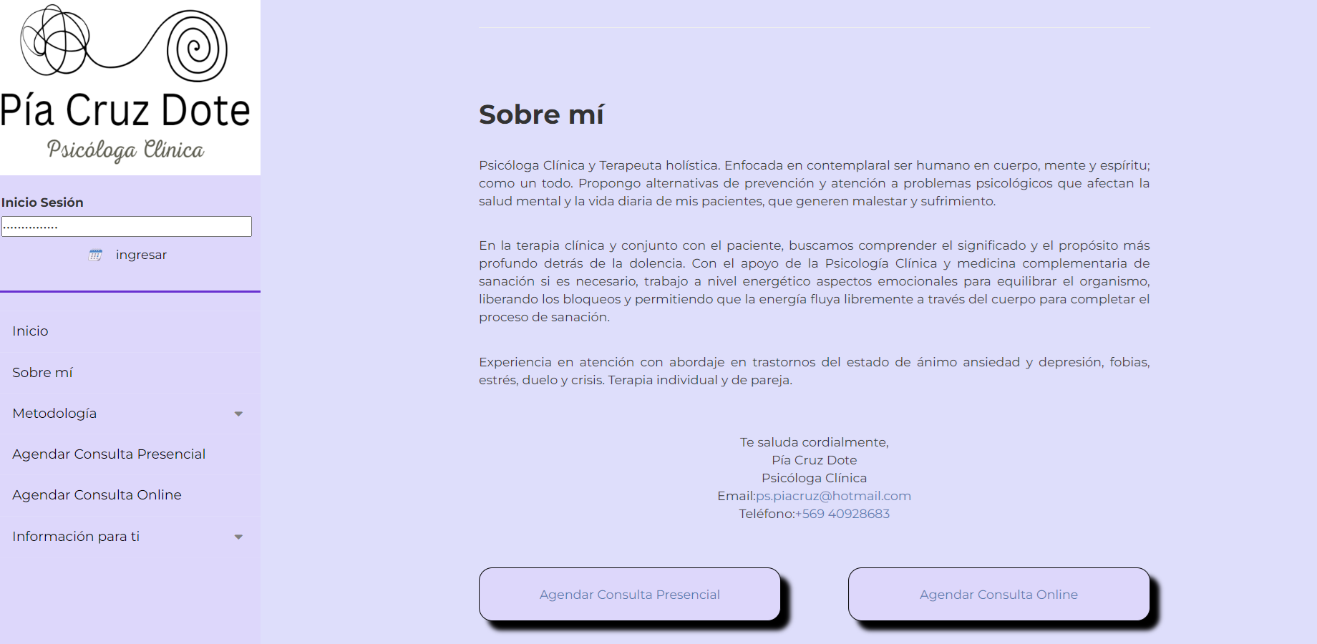

Fondo general de la página de color Blanco
Esta línea de color lila de la barra vertical (para que se vea con el fondo blanco).

Esto lo voy a cambiar (te lo debo)
El texto más grande para que ocupe más superficie y no tenga tanto margen (proporcionar el tamaño de texto de la barra vertical)

Por favor acá reemplazar este texto por "promoviendo el bienestar integral".

Nuevo correo

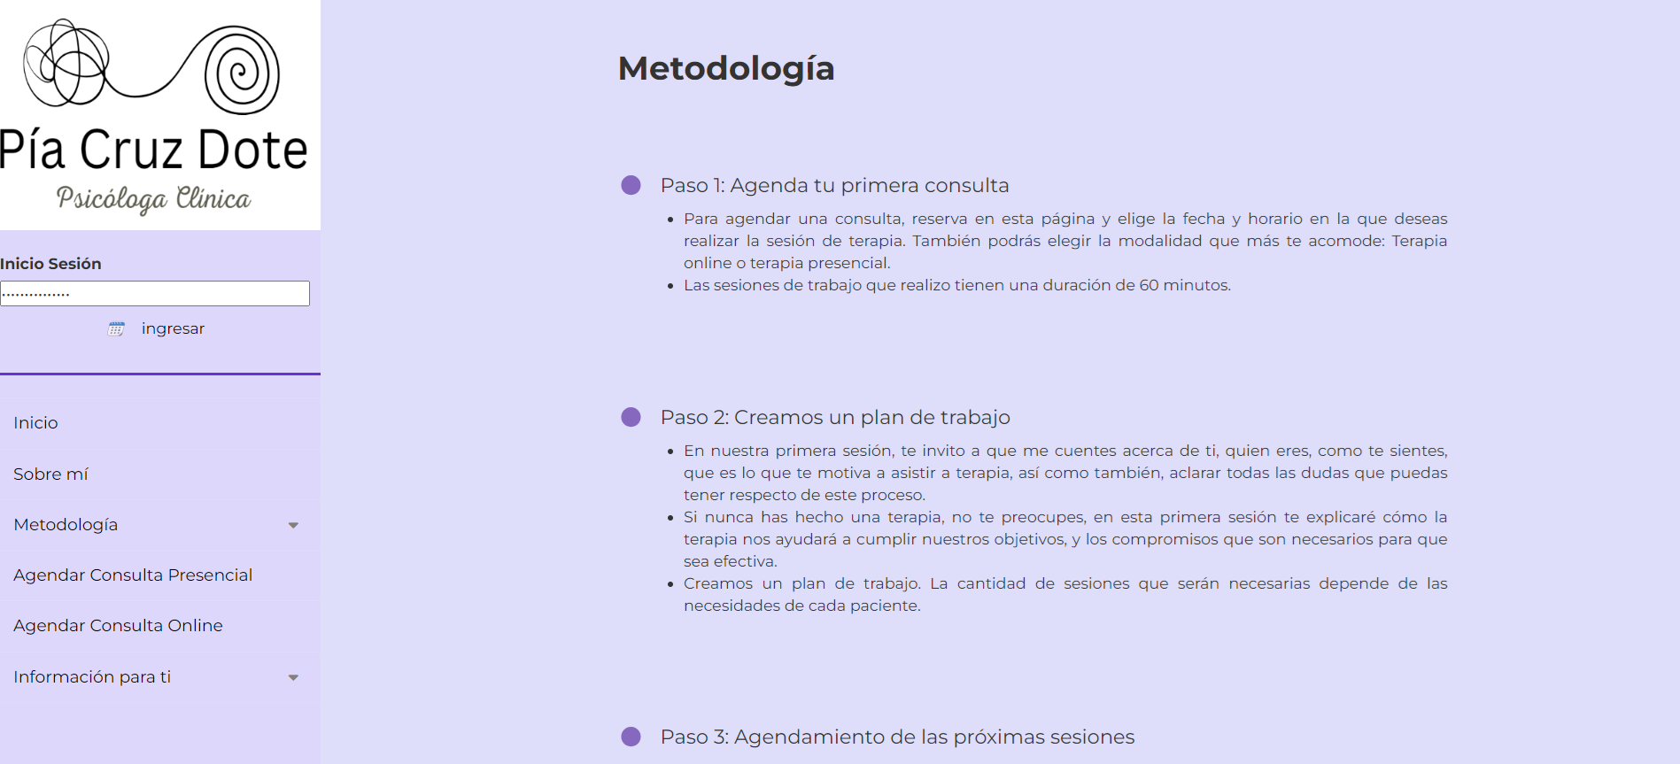

Es posible agregar aquí, en esta parte del menú "Terapia Floral" y que esto lleve a la misma parte de abajo donde habla de la terapia floral, para que exista mayor visibilidad de este servicio.

Terapia Floral

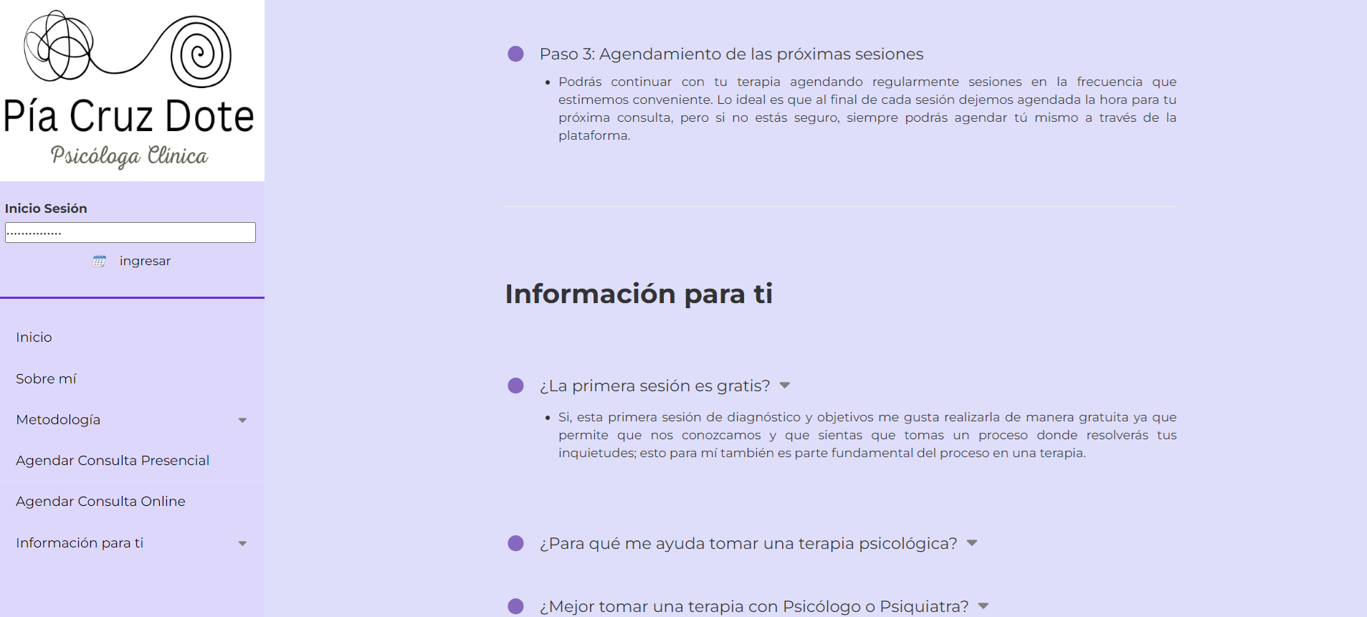

Sacar esto y punto aparte.

Las sesiones se pagan a través de la página web con Mercado Pago, o a través de transferencias bancarias.

¿Llega un correo de confirmación a quien reserva?
dependiendo de la respuesta debo modificar el texto acá.
Si la respuesta es no, entonces sacar "puedes hacerlo con anticipación en el correo de conformación o". y dejar todo lo demás.

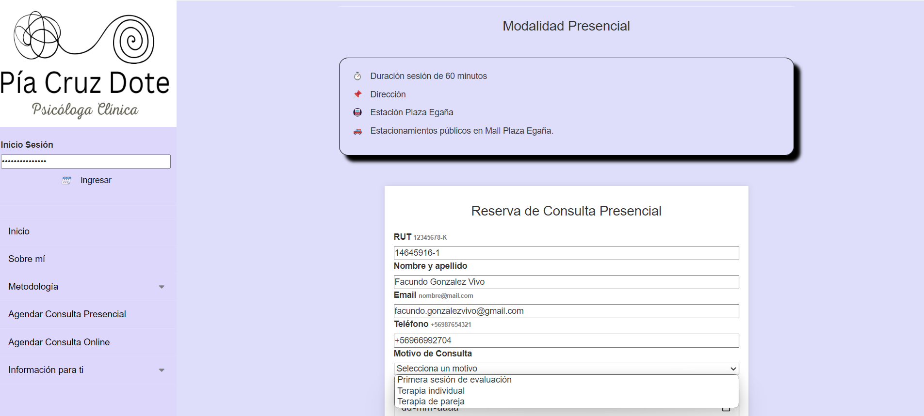

La dirección está por definir, estoy en conversaciones por lo tanto en estos días debiera tener la dirección

El formato me parece muy básico y con los márgenes corridos ya que el encabezado está más pegado a la pregunta anterior.
Se me ocurrió algo que te adjunto en el mail en excel (es una idea por si tuvieras algo mejor).
Letra Montserrat.

Falta Terapia Floral

- La hora ocupada me parece bien en gris, quiza un poco más claro
- la disponible en ese lila esta bien
- la hora seleccionada en un morado más claro asi como en la barra vertical

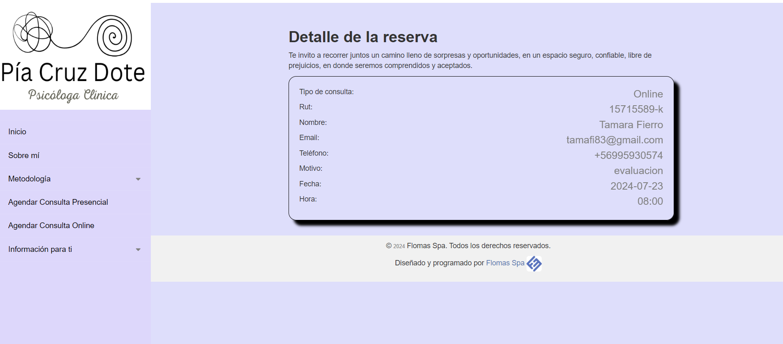
"Reserva exitosa "
Acá saqué una idea que me gustó.
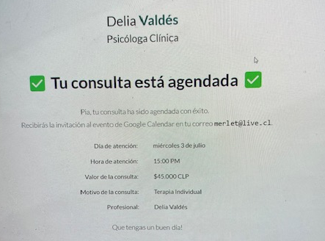

Que el tamaño de la letra sea homogenea, del mismo tamaño (letra Montserrat)

